Novo Forecast
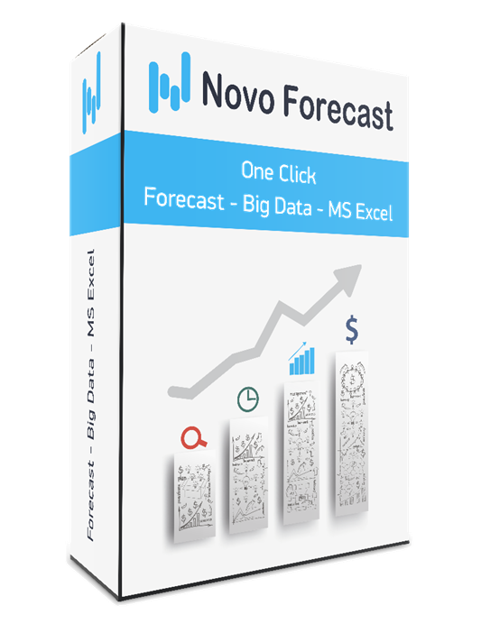
Novo Forecast - быстрый и легкий способ расчета точного прогноза продаж в MS Excel

Автоматически подберет модель прогноза из более чем 1 000 комбинаций
Сделает прогноз по дням, месяцам, кварталам или любым другим циклам
Одним нажатием построит график с сезонностью, прогнозом, границами прогноза...
Сформирует "Dashboard" - панель для графического анализа большого массива данных
Поможет подготовить данные к прогнозу
Сделает анализ каждого этапа вычисления
Учтет дополнительные факторы
Построит модели по заданным вами формулам

Регистрируйтесь на сайте и скачивайте программу для прогнозирования! - Novo Forecast

NF Ent
Цифровая система №1 в России для интегрированного бизнес-планирования и планирования цепей поставок

Вместо разрозненных Excel-таблиц и устаревших решений — единая цифровая среда для всех подразделений. От прогноза спроса и управлению прибыльностью контракта до закупки сырья и материалов. Все модули работают бесшовно, обмениваются данными и обеспечивают сквозное, ежедневное перепланирование на всех горизонтах и уровнях для выполнения бизнес целей и задач.

· DFM- Точность прогноза ↑ на 20–30% выше, на 5-20% выше рынка - ГАРАНТИЯ РЕЗУЛЬТАТА!!!
· CP - Совметное планирование - скорость согласовнаия часы вместо недель - оценка рисков и прозрачность процессов
· S&OP - Учет ограничений и согласование планов — дни вместо недель
· S&OE- Реакция на изменения — ежедневная
· SCM- Сквозная цепочка поставок - Снижение неликвидов ↓ до 70% - Увеличение оборачиваемости рабочего капитала 10-20%
· PP- Сокращение списаний продукции ↓ до 100% - учет ограничений, выравнивание спроса
· TPM- Эффективность акций ↑ >32%
· CD- Рост прибыли по контракту ↑ 5–30%
· P&L- Прозрачность бюджета и контроль затрат

Окупаемость 6 месяцев!!!

ЗАПРОСИТЬ ДЕМО
novoforecast.com

Novo Forecast Enterprise – это цифровая платформа, объединяющая современные технологии для прогнозирования спроса, совместного планирования и управления цепями поставок. Система объединяет подготовку данных, аналитику, машинное обучение, инструменты совместной работы и оптимизацию, чтобы продажи, маркетинг, закупки, логистика и производство могли работать в едином контуре планирования на всех горизонтах планирования. Платформа помогает компаниям автоматически рассчитывать прогнозы, учитывать факторы спроса – промо, цены, новинки, тендеры, листинги, праздники, погоду - более 100 факторов – и синхронизировать планы между отделами, на разных горизонтах планирования и по всей цепочке поставок.
Novo Forecast Enterprise – это комплект технологий ML, web, BI, оптимизации, OLTP, OLAP, AI, горизонтального и вертикального масштабирования для проекта любого масштаба и сложности.
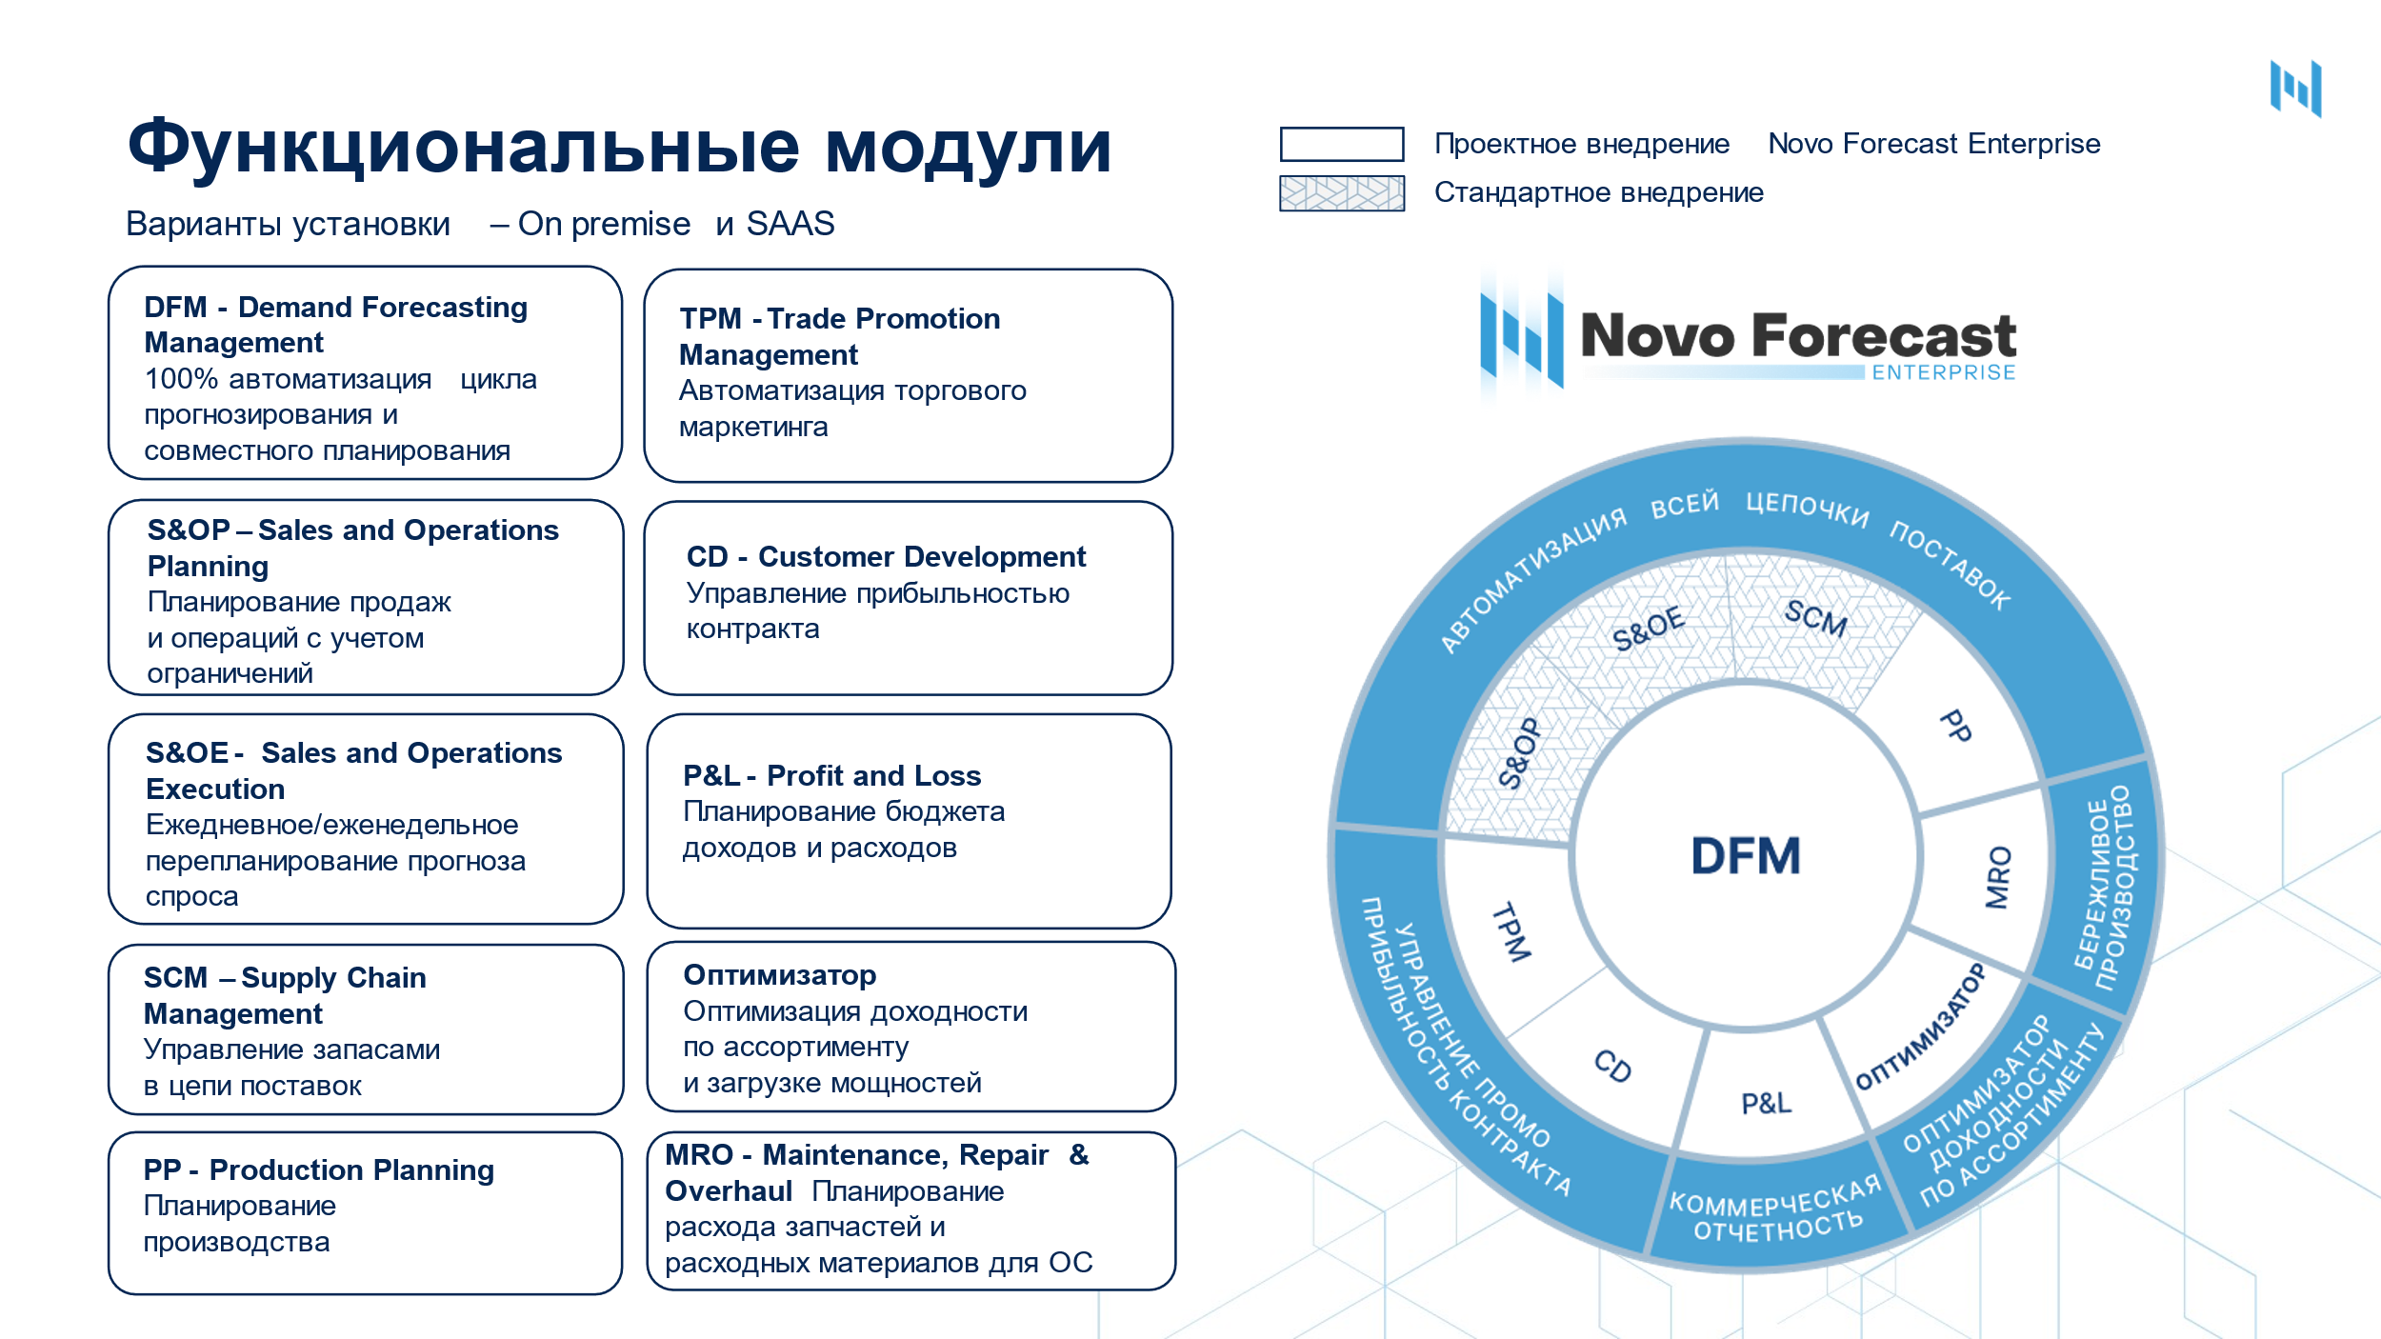

ЗАПРОСИТЬ ДЕМО

